Inscrip-retiro o bloq tarjeta
Inscripción, Retiro o Bloqueo de Tarjeta PFS - SOMOS
Se refiere a las solicitudes que realizan los clientes pidiendo información para adquirir la tarjeta, su inscripción o su retiro, ya sea por pérdida o por que no desea seguir con la tarjeta (por perdida anexar el denuncio a la solicitud).
1. Canal de atención
Telefónico
Correo electrónico
Presencial
Página Web
Otros Medios - Chat
Escrito
2. Formato
N.A
3. Cliente
Usuario, Suscriptor, Propietario, o Cualquier Persona
4. Requisitos para acceder al Programa SOMOS

• Buen comportamiento de Pago
• Ser mayor de 18 años y menor de 74 años 10 meses.
• Clase de servicio Residencial u hogar comunitario
• Para clientes de vivienda familiar y/o arrendatarios.
• Estar al día en el pago de la factura de energía CHEC.
En caso de que el solicitante no sea el propietario del predio debe realizar estudio de crédito y presentar los siguientes documentos:
1. Formulario “Solicitud de Crédito” diligenciado, firmado y huellado.
2. Original y fotocopia de cédula de ciudadanía nueva legible y que tenga la información que aparece debajo del código de barras.
3. Estar al día en el pago de la factura de energía CHEC.
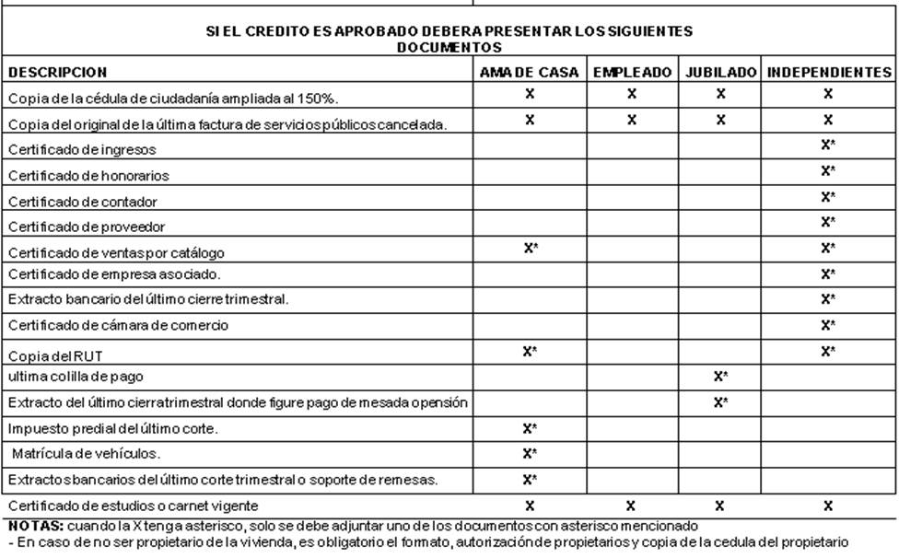
En que caso de aplicar, si el crédito es aprobado debe solicitar la autorización del propietario de la vivienda

5.Observaciones
La cuenta de energia debe pertenecer a la clase de servicio residencial y no presentar pagos dobles despues de la fecha de vencimiento en los ultimos 12 meses, se acepta dos consumo cero (0) en el año siempre y cuando sean aleatorios y no pueden estar en los últimos cuatro consumos y en ningun caso el ultimo mes puede tener consumo cero (0).
En caso de ser propietario pero su nombre no aparece en la factura de energía, debe actualizar los datos en las oficinas de CHEC para poder acceder al programa. Para esto debe presentar el certificado de tradición.
Luego de realizar dicho proceso, enviar los documentos soportes de la asignacion de tarjeta a Mercadeo y Ofertas.
6. Requisitos para retiro o bloqueo de la tarjeta
* Verificar que el solicitante sea el titular del crédito del PROGRAMA SOMOS
7. Registro
Petición "Inscripción, Retiro o Bloqueo de Tarjeta PFS" - Proceso SAC 4301

